Sheet1
活动现场物料及执行清单
序号 | 报价科目 | 报价项 内容/规格/工艺/尺寸/用途描述 | 报价 单位 | 报价 数量 | 报价单价 （RMB） | 报价小计 （RMB） | 备注
现场物料
1 | 合影墙/签名墙 | 签到处背景板 高度3m*宽度4.6m*厚度0.6m U型桁架搭建+黑灯布 | ㎡
2 | 指示倒T牌 | 180*80cm木作倒T牌+配重 | 个
3 | 活动门头布置 | KT板造型 | 项
4 | 惠安婚俗介绍 | 度3m*宽度4.6m*厚度0.6m U型桁架搭建+黑灯布 | ㎡
5 | 舞台台阶 | 1.83m | 个
6 | 舞台地毯 | 红地毯铺设 | ㎡
7 | 打卡点 | 桁架背板+KT板造型，整体尺寸6m*3m | 项
8 | 新人服饰 | 惠女婚俗传统服饰--新娘服租赁+头饰头巾租赁（服装租赁1天，不含妆造） | 套 | 15.00
9 |  | 中山装服装（新郎）（租赁1天，不含妆造） | 套 | 15.00
10 | 仪仗开道 | 迎亲+喜，定制KT板双面画面40*60cm+杆 | 个 | 2.00
11 |  | 开道仪仗人员 | 人 | 2.00
12 |  | 服装惠安服装马甲款 | 件 | 2.00
13 | 司仪卷轴 | 40*80卷轴+文案定制 | 项 | 1.00 |  |  | 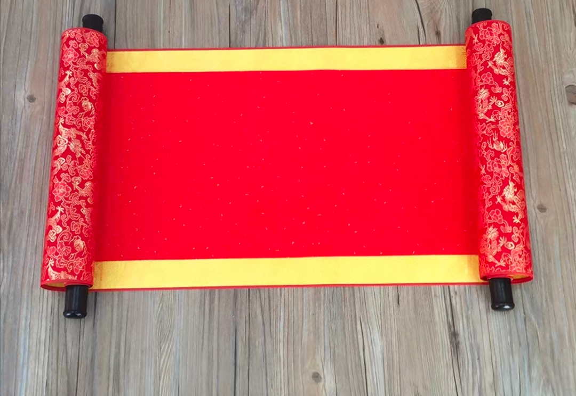
14 | 婚礼民俗仪式道具 | 婚俗红伞 | 套 | 15.00 |  |  | 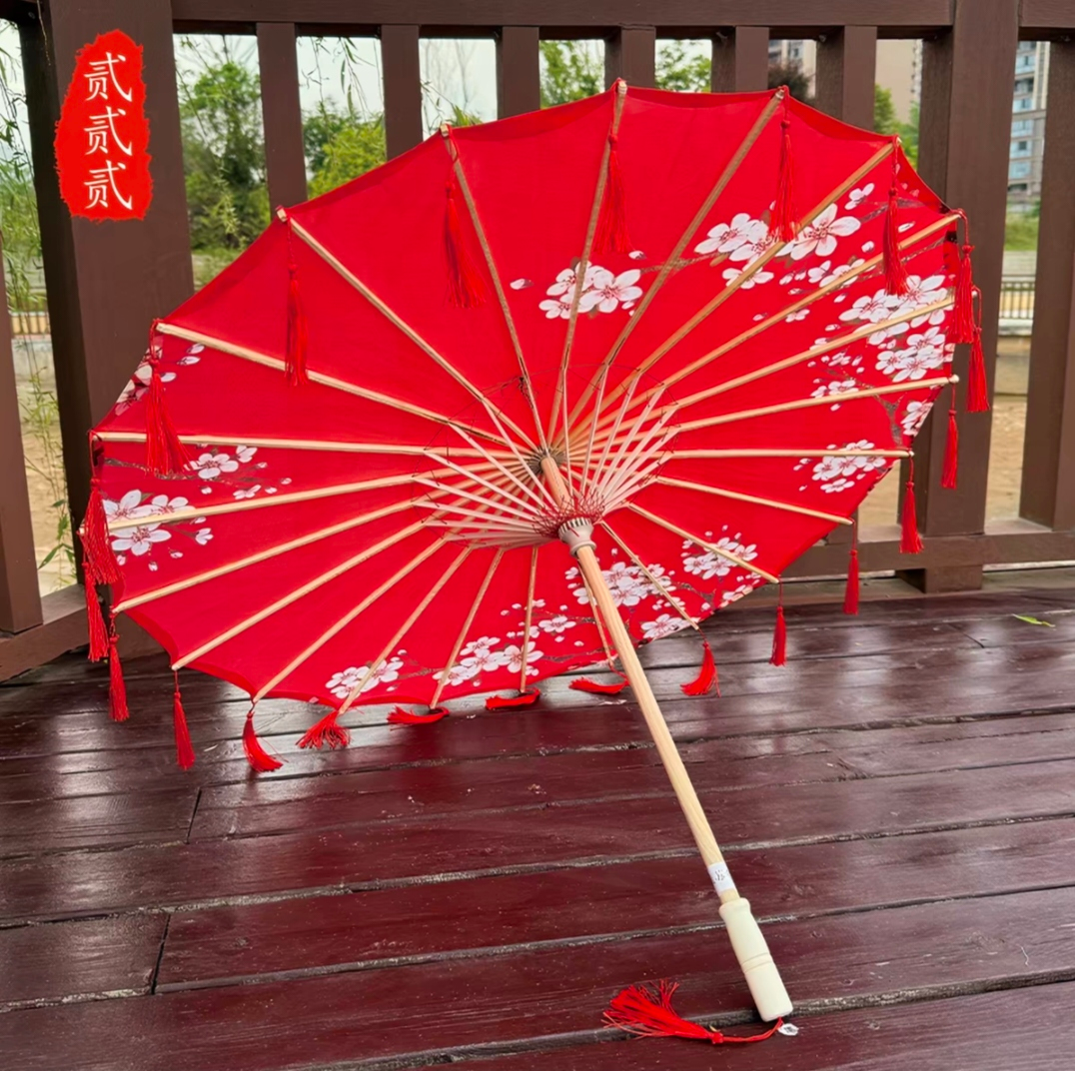
15 |  | 牵巾礼:红绿绣球 | 套 | 15.00 |  |  | 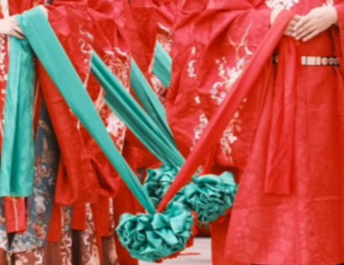
16 |  | 合卺礼：葫芦瓢+托盘 | 套 | 15.00
17 |  | 结发礼：金剪刀*2+托盘+锦囊 | 套 | 15.00 |  |  | 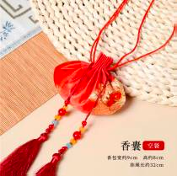
18 |  | 执手盟誓：影雕婚书 | 个 | 15.00 |  |  | 影雕材质
19 |  | 手棒花（鲜花） | 个 | 15.00
20 |  | 莫比乌斯环素圈银戒指 | 对 | 15.00 |  |  | 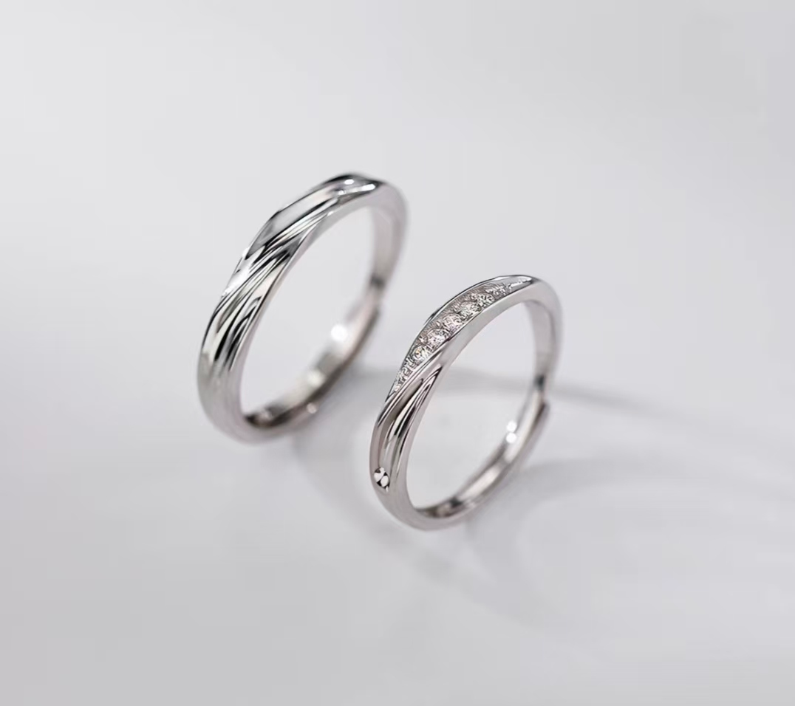
21 | 领导位置 | 长条桌 | 张
22 | 亚克力桌牌 | 倒T形亚克力桌牌 | 套
23 | 其他 | 婚礼仪式流程单-铜版纸 | 张
24 |  | 专业话简 | 个 | 6.00
25 |  | 婚礼仪式流程单-粉色A4 | 张
26 |  | 嘉宾用水，矿泉水（每箱12瓶） | 箱
27 |  | 主持手卡-铜版纸单面打印 | 项
28 |  | 司仪主持人服装（租赁1天，含妆造） | 项 | 1.00
29 |  | 撒喜糖环节 | 项 |  |  |  | 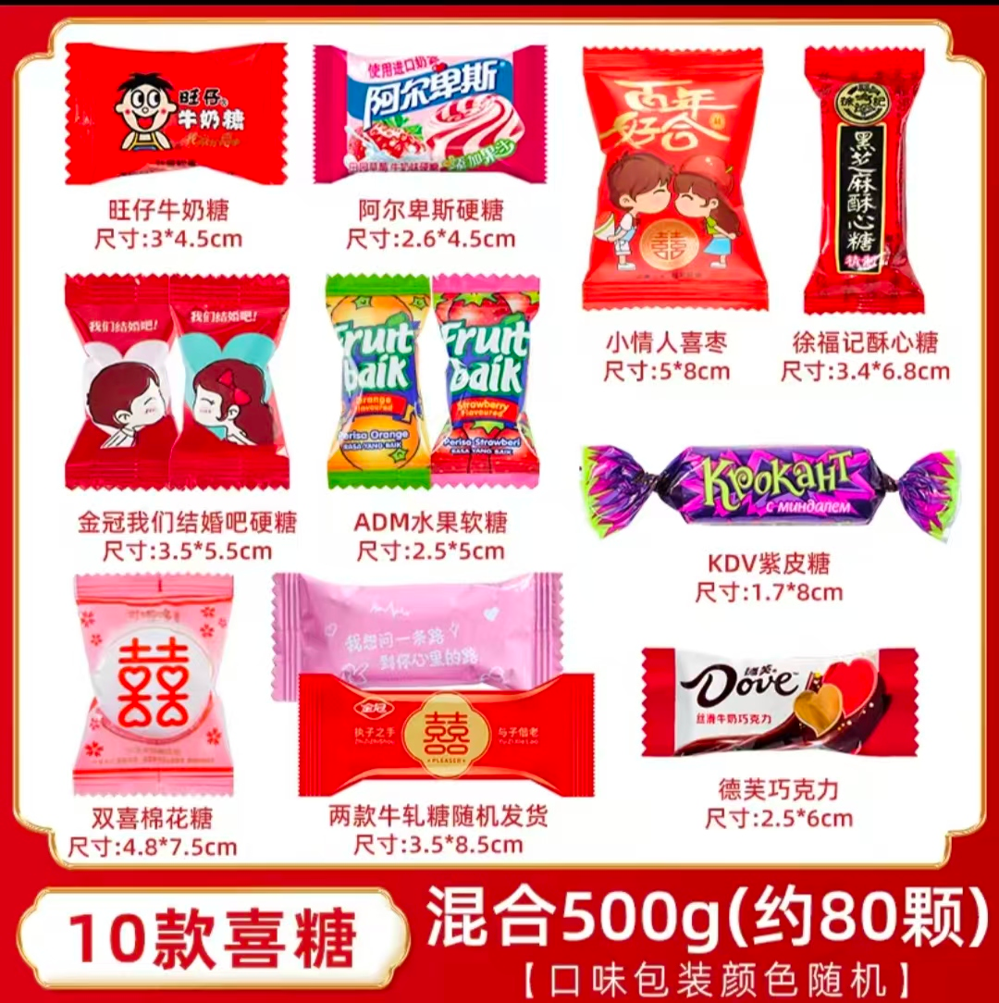
30 |  | 电子H5邀请函 | 项
31 |  | 进/撤场运输费用 | 趟
32 | 其他物料 | 泉州时尚新风婚恋活动礼包 | 项 |  |  |  | 包含酒店住宿、人员餐饮、非遗宣传品等（具体可联系活动负责人）
费用小计 |  |  |  |  |  | 0.00
其他
1 | 其他 | 活动背景设计（现场主K设计、展板设计等） | 项
2 |  | 惠女服饰租赁，8套不同款式，含妆造（礼仪人员） | 套 | 8.0
3 |  | 礼仪小姐 | 人 | 8
4 |  | 新人化妆 | 人
5 |  | 场地费用（偶遇世界园区） | 项
6 |  | 司仪主持人 | 人 | 1
费用小计 |  |  |  |  |  | 0.00
费用总计 |  |  |  |  |  | 0.00
税点 |  |  |  |  |  | 0.00
费用总计（含税） |  |  |  |  |  | 0.00

